상점 메인화면
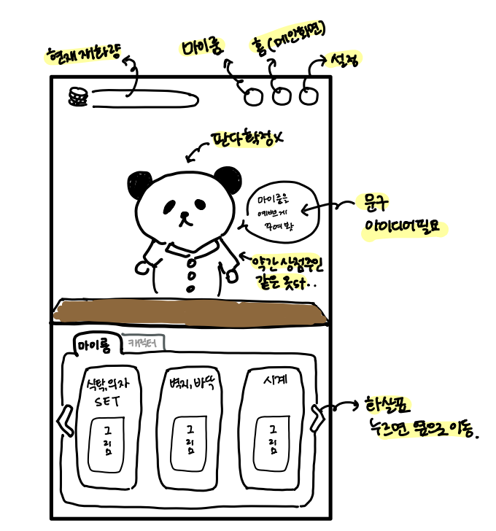

1. 상점에 들어가는 방법
게임 메인화면 하단에 위치해 있는 상점 버튼을 누르면 상점으로 이동한다.
2. 상점 설명
1)상점 최상단 왼쪽에는 현재 재화량이 표시된다. 오른쪽에는 순서대로 마이룸, 홈, 설정 버튼이 표시된다.
각 버튼을 누르면 해당하는 화면으로 이동한다.
2)상점 중앙에는 캐릭터가 간단한 멘트로 하단 메뉴에 대해 보충 설명해준다.
ex)마이룸 메뉴 선택시 -> "마음에 드는 테마로 마이룸을 꾸며봐~"
ex)캐릭터 메뉴 선택시 -> "원하는 캐릭터를 구매할 수 있어~" (확정구매라면)
3)상점 하단에는 마이룸, 캐릭터 메뉴가 존재한다.
4)마이룸 메뉴에는 [식탁,의자 SET], [벽지,바닥], [시계] 등 마이룸을 꾸밀 수 있는 요소들을 나누어 판매한다.
마이룸 메뉴를 선택중에는 캐릭터 메뉴를 그림자처럼 살짝 어둡게 만든다.
5)캐릭터 메뉴에는 일반, 희귀, 유니크 캐릭터를 나누어 판매한다.

